99
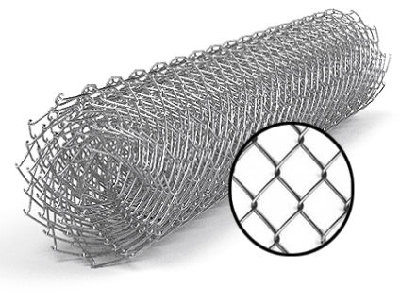
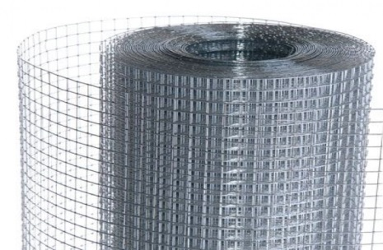
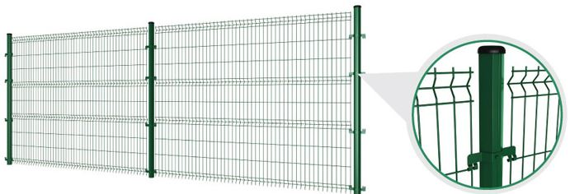
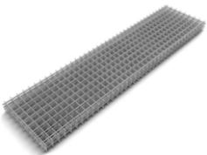
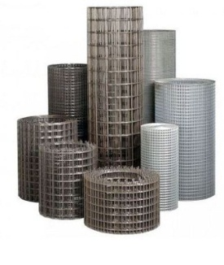
 |  |  |  |  |  |  |  |  |  |  | г.Харьков Ул.Енакиевская 8
Р/счет | 26005023148201 |  |  |  |  |  |  |  |  |  | Тел/моб. 067-577-52-84
Банк | «АЛЬФА-БАНК» |  |  |  |  |  |  |  |  |  | Тел/факс 057 757-18-56
МФО | 300346 |  |  |  |  |  |  |  |  |  | e-mail:ruslan.slpv@ukr.net
Код | 3073307615 |  |  |  |  |  |  |  |  |  | https://ochagh.com.ua/
ИНН | 307330761 |  |  |  |  |  |  |  |  |  | С Ув. Руслан

Фізична особа-підприємець -Солопов Руслан Иванович
согласования договорной оптовой цены

Наименование продукции |  | Код УКТ ВЭД | наименование | размер ячейки. Мм | кол-во прутков | Ø диаметр проволоки Мм | размер секции мм. | площадь секции М² | Цена при покупке до 20000 грн | Цена При покупке от 20000 грн | Диллер
 |  |  | сетка кладочная ВР | 50х50 | 5*28 | Ø 2,35 | 2000х380 |  | 0.76 |  | 18.95

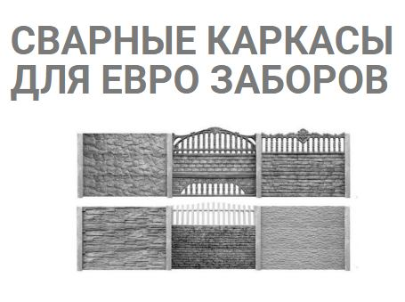
 |  |  | Сетка для еврозаборов жби

 |  |  | сетка кладочная ВР | еврозабор | 4*5 | Ø 2,35 | 1970*480 |  | 10.1 | 9.7 | 8.8 | 7.5
 |  |  | сетка кладочная ВР | еврозабор | 4*5 | Ø 2,5 | 1970*480 |  | 11.1 | 10.6 | 9.7 | 8.6
 |  |  | сетка кладочная ВР | еврозабор | 3*5 | Ø 2,35 | 1970*480 |  | 8.2 | 7.8 | 7.1 | 6.1
 |  |  | сетка кладочная ВР | еврозабор | 3*5 | Ø 2,5 | 1970*480 |  | 9.0 | 8.6 | 7.8 | 7
 |  |  | сетка кладочная ВР | еврозабор | 3*5 | Ø 3,2 | 1970*480 |  | 14.0 | 13.4 | 12.2 | 11.1
 |  |  | сетка кладочная ВР | еврозабор | 3*5 | Ø 3,4 | 1970*480 |  | 14.4 | 13.7 | 12.5 | 11.3
 |  |  | сетка кладочная ВР | еврозабор | 3*5 | Ø 3,6 | 1970*480 |  | 16.4 | 15.7 | 14.3 | 12.9
 |  |  | сетка кладочная ВР | еврозабор | 3*5 | Ø 3,4 | 1950*480 |  | 14.3 | 13.6 | 12.4 | 11.3
 |  |  | сетка кладочная ВР | еврозабор | 3*5 | Ø 3,6 | 1950*480 |  | 16.3 | 15.6 | 14.2 | 12.9
 |  |  | сетка кладочная ВР | еврозабор | 3*5 | Ø 3,4 | 1930*480 |  | 14.2 | 13.6 | 12.3 | 11.8
 |  |  | сетка кладочная ВР | еврозабор | 3*5 | Ø 3,6 | 1930*480 |  | 16.2 | 15.5 | 14.1 | 12.8
 |  |  | сетка кладочная ВР | еврозабор | 3*5 | Ø 4 | 1970*480 |  | 20.3 | 19.4 | 17.7 | 16
 |  |  | сетка кладочная ВР | еврозабор | 3*5 | Ø 3,6/2,5 | 1970*480 |  | 14.3 | 13.7 | 12.5 | 11.32
 |  |  | сетка кладочная ВР | столб | 2.00 | Ø 3,4 | 2000*100 |  | 7.8 | 7.4 | 6.8 | 6.8
 |  |  | сетка кладочная ВР | столб | 2.00 | Ø 3,6 | 2000*100 |  | 8.9 | 8.5 | 7.7 | 7.7
 |  |  | сетка кладочная ВР | столб | 2.20 | Ø 3,4 | 2200х100 |  | 8.5 | 8.1 | 7.4 | 7.4
 |  |  | сетка кладочная ВР | столб | 2.20 | Ø 3,6 | 2200*100 |  | 9.7 | 9.3 | 8.4 | 8.4
 |  |  | сетка кладочная ВР | столб | 2.40 | Ø 3,4 | 2400*100 |  | 9.2 | 8.8 | 8.0 | 7.98
 |  |  | сетка кладочная ВР | столб | 2.40 | Ø 3,6 | 2400*100 |  | 10.5 | 10.0 | 9.1 | 9.1
 |  |  | сетка кладочная ВР | столб | 2.60 | Ø 3,4 | 2600*100 |  | 9.9 | 9.4 | 8.6 | 8.6
 |  |  | сетка кладочная ВР | столб | 2.60 | Ø 3,6 | 2600*100 |  | 11.3 | 10.8 | 9.8 | 9.8
 |  |  | сетка кладочная ВР | столб | 2.70 | Ø 3,4 | 2700*100 |  | 10.2 | 9.8 | 8.9 | 8.9
 |  |  | сетка кладочная ВР | столб | 2.70 | Ø 3,6 | 2700*100 |  | 11.7 | 11.2 | 10.1 | 10.2
 |  |  | сетка кладочная ВР | столб | 3.20 | Ø 3,4 | 3200*100 |  | 11.9 | 11.4 | 10.4 | 10.4
 |  |  | сетка кладочная ВР | столб | 3.20 | Ø 3,6 | 3200*100 |  | 13.6 | 13.1 | 11.9 | 11.9
 |  |  | сетка кладочная ВР | пруток |  | Ø 2,35 |  |  | 0.8 | 0.8 | 0.74 | 0.74
 |  |  | сетка кладочная ВР | пруток |  | Ø 2,5 |  |  | 1.0 | 0.9 | 0.84 | 0.84
 |  |  | сетка кладочная ВР | пруток |  | Ø 2,8 |  |  | 1.2 | 1.1 | 1.01 | 1.02
 |  |  | сетка кладочная ВР | пруток |  | Ø 3 |  |  | 1.3 | 1.3 | 1.16 | 1.17
 |  |  | сетка кладочная ВР | пруток |  | Ø 3,4 |  |  | 1.6 | 1.5 | 1.37 | 1.33
 |  |  | сетка кладочная ВР | пруток |  | Ø 3,6 |  |  | 1.8 | 1.7 | 1.56 | 1.52
 |  |  | сетка кладочная ВР | пруток |  | Ø 3,8 |  |  | 2.0 | 1.9 | 1.74 | 1.69
 |  |  | сетка кладочная ВР | пруток |  | Ø 4 |  |  | 2.2 | 2.1 | 1.93 | 1.88
 |  |  | сетка кладочная ВР | пруток |  | Ø 4,4 |  |  | 2.6 | 2.5 | 2.28 | 2.28
 |  |  | сетка кладочная ВР | пруток |  | Ø 4,6 |  |  | 2.8 | 2.7 | 2.47 | 2.41
 |  |  | сетка кладочная ВР | пруток |  | Ø 4,8 |  |  | 3.1 | 3.0 | 2.70 | 2.63
 |  |  | сетка кладочная ВР | пруток |  | Ø 5 |  |  | 3.4 | 3.2 | 2.95 | 2.87
 |  |  | сетка кладочная ВР | пруток |  | Ø 5,4 |  |  | 3.9 | 3.8 | 3.42 | 3.33
 |  |  | сетка кладочная ВР | пруток |  | Ø 5,6 |  |  | 4.3 | 4.1 | 3.71 | 3.61
 |  |  | сетка кладочная ВР | пруток |  | Ø 6 |  |  | 4.9 | 4.6 | 4.22 | 4.11

